出張健診申込書（事業所用）
武南病院附属クリニック大成会健診センター 行き |  |  |  |  |  |  |  |  |  |  |  |  |  | 申込日 | / /

必要事項をご記入の上、FAXまたはメールにてお送りください。 |  |  |  |  |  |  |  |  |  | 連絡事項
FAX ０４８－２９１－８８８４
n.kodama@bunan.jp

出張会場健診申込書（事業所用）

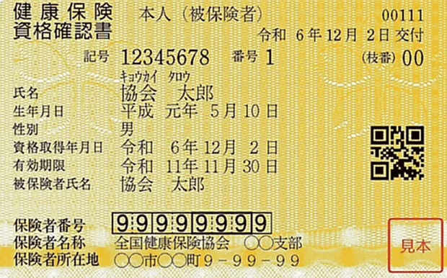
④
②
③
事業所名称
（正式名称でご記入ください。）
事業所所在地 |  | 〒 ー

電話番号（連絡先）
FAX番号
ご担当者様

①
メールアドレス

お支払い方法 |  | ・会社支払（銀行振込） ・当日会社支払 ・当日個人支払
支払方法を〇で囲んでください。
 |  |  |  |  |  |  |  |  |  |  |  |  |  | 基準日 | 2027-03-31
 | カナ氏名 |  | 氏名 | 性別 | 生年月日 | 年齢 | 保険者番号① | 保険証記号② | 保険証番号③ |  | 保険区分④ | 健診コース | 希望受診日 | 希望会場 | 備考（コース以外希望する検査）
 | キョウカイ タロウ |  | 協会 太郎 | 男 | 1989-05-10 | 37 | 99999999 | 12345678 | 1 |  | 本人 | A | 2026-07-09 | スペースU古河 | じん肺健診希望
1 |  |  |  |  |  | 127
2 |  |  |  |  |  | 127
3 |  |  |  |  |  | 127
4 |  |  |  |  |  | 127
5 |  |  |  |  |  | 127
6 |  |  |  |  |  | 127
7 |  |  |  |  |  | 127
8 |  |  |  |  |  | 127
9 |  |  |  |  |  | 127
10 |  |  |  |  |  | 127

 | ※カナ氏名は半角、氏名は全角、性別は男・女、生年月日は西暦で入力をお願いします。生年月日を西暦入力頂くと基準日時点の年齢が自動計算されます。

